信用交易
融资融券市场交易数据统计(2023-06-06)

标的证券 | 融资融券余额（亿元） | 融资余额（亿元） | 融券余额（亿元） | 融资买入额（亿元） | 融资融券规模变化（亿元） | 融资余额增幅(‰) | 融券余额增幅(%)
统计数据 | 16,035.17 | 15,132.57 | 900.54 | 634.83 | -66.56 | -2.41 | -3.23
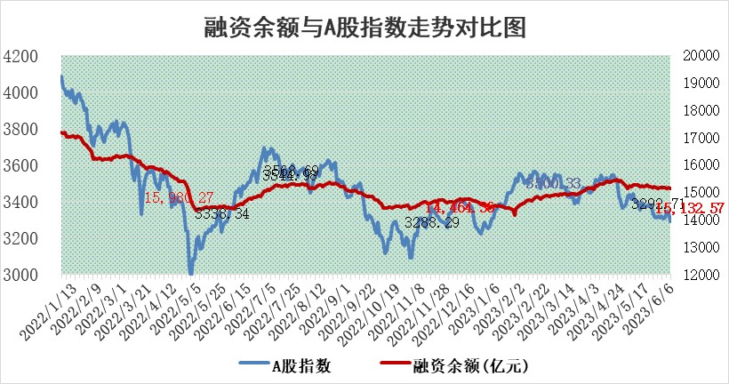

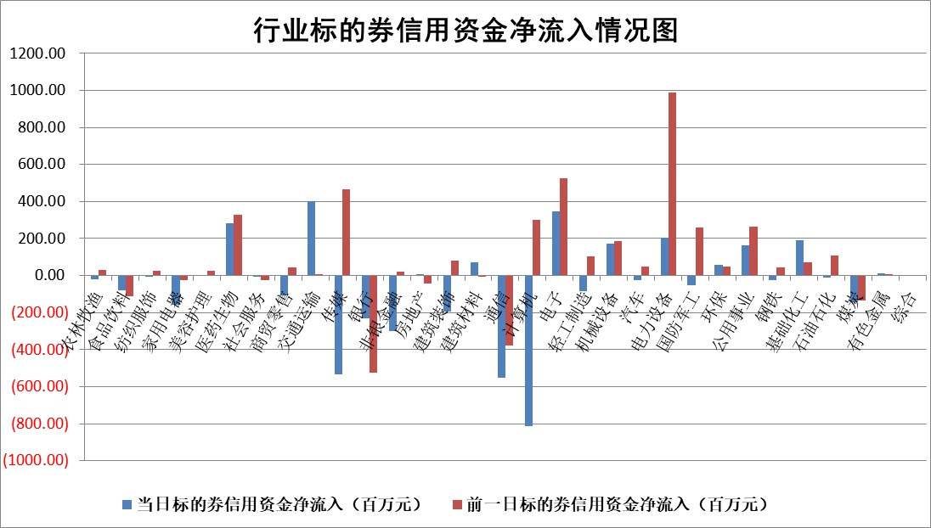

标的基金代码 | 标的基金简称 | 融资余额/市值(%) | 融资余额增幅(%) | 融资买入额/成交金额(%) | （融资余额净增额-融券余额净增额）/市值(‱) | 融券余额降幅(%) | ABS[（融资余额净增额-融券余额净增额）/市值净增额-1](%)
159902 | 华夏中小板ETF | 0.00 | 0.00 | 0.00 | 0.00 | 0.00 | 100.00
159915 | 易方达创业板ETF | 2.44 | 3.16 | 3236655.47 | 7.30 | -1.62 | 104.16
159919 | 嘉实沪深300ETF | 4.72 | 0.34 | 1.15 | 2.60 | 17.56 | 102.65
159920 | 华夏恒生ETF | 65.34 | -0.28 | 5.08 | -18.43 | 1.90 | 59.61
159922 | 嘉实中证500ETF | 0.78 | -11.47 | 5620.43 | 0.08 | 1.86 | 100.04
159925 | 南方沪深300ETF | 0.03 | 4.92 | 0.04 | 0.13 | 0.00 | 100.14
159928 | 消费ETF | 0.93 | -1.18 | 0.80 | -1.08 | 0.29 | 96.68
159934 | 易方达黄金ETF | 383.60 | 0.47 | 38.93 | 180.35 | 0.00 | 104.80
159939 | 全指信息技术ETF | 0.63 | -6.82 | 51.28 | -2.52 | 8.13 | 99.01
159940 | 全指金融地产ETF | 0.13 | -1.37 | 0.01 | -0.18 | 0.00 | 99.43
159995 | 半导体芯片ETF | 2.29 | 3.83 | 198.86 | 11.10 | 8.26 | 103.59
159997 | 天弘中证电子ETF | 1.67 | -0.87 | 1.07 | -0.47 | 3.61 | 99.88
159998 | 天弘中证计算机主题ETF | 0.38 | -28.72 | 0.03 | -14.52 | 2.04 | 95.36
510050 | 华夏上证50ETF | 10.15 | 0.13 | 83.23 | -7.05 | -64.93 | 92.95
510180 | 华安上证180ETF | 0.53 | -0.18 | 1.46 | -0.08 | 1.57 | 99.90
510880 | 华泰柏瑞红利ETF | 0.27 | -4.53 | 0.63 | -1.57 | -7.83 | 93.61
510900 | 易方达恒生H股ETF | 96.19 | -0.07 | 3.60 | -6.73 | 0.00 | 100.00
511010 | 5年期国债ETF | 0.00 | 0.00 | 0.00 | 0.00 | 0.00 | 100.00
511380 | 可转债及可交换债券ETF | 7.52 | 2.76 | 4.49 | 20.20 | 0.00 | 135.46
512000 | 全指证券ETF | 7.01 | 0.72 | 21.24 | 4.61 | -1.08 | 105.31
512010 | 沪深300医药卫生ETF | 3.94 | 1.49 | 51.48 | 5.99 | 1.47 | 105.44
512070 | 沪深300非银ETF | 1.85 | -0.97 | 95.23 | -2.24 | -4.99 | 92.39
512400 | 南方中证申万有色金属ETF | 1.25 | -2.80 | 0.20 | -4.58 | -2.66 | 95.85
512580 | 广发中证环保产业ETF | 1.02 | 2.45 | 0.13 | 2.88 | 1.00 | 102.86
512660 | 国泰中证军工ETF | 2.80 | 5.94 | 12.92 | 16.18 | 0.96 | 23.01
512800 | 华宝中证银行ETF | 14.63 | 0.70 | 2.65 | 9.99 | -0.84 | 108.49
512980 | 广发中证传媒ETF | 1.36 | -13.77 | 251.87 | -20.56 | 5.22 | 95.13
515030 | 华夏中证新能源汽车ETF | 2.25 | 4.52 | 29.64 | 10.20 | 1.02 | 105.87
515050 | 华夏中证5G通信主题ETF | 1.07 | 1.48 | 5.79 | 3.07 | 9.84 | 100.77
515070 | 华夏中证人工智能ETF | 2.07 | 0.00 | 5.70 | -8.59 | -35.14 | 97.44
标的股票比较指标 |  | 融资余额/流通A股市值(%) | 融资余额增幅(%) | 融资买入额/成交金额(%) | （融资余额净增额-融券余额净增额）/流通A股市值(‱) | 融券余额降幅(%) | ABS[（融资余额净增额-融券余额净增额）/流通A股市值净增额-1](%)
前十名标的个股 |  | 仁东控股 | 本川智能 | 金牛化工 | 信邦智能 | 山东海化 | 智洋创新
 |  | 永信至诚 | 聚胶股份 | 华仁药业 | 明冠新材 | 科威尔 | 万辰生物
 |  | 莱茵生物 | 凡拓数创 | 首药控股 | 凡拓数创 | 海印股份 | 亨迪药业
 |  | 全柴动力 | 上海物贸 | 新洋丰 | 本川智能 | 银龙股份 | 春秋航空
 |  | 大立科技 | 亚康股份 | 再升科技 | 东田微 | 京源环保 | 京北方
 |  | 万得凯 | 唯捷创芯 | 嘉化能源 | 雅创电子 | 星湖科技 | 石英股份
 |  | 海兰信 | 奥飞娱乐 | 悦达投资 | 奥飞娱乐 | 晋亿实业 | 元琛科技
 |  | 晨鸣纸业 | 东田微 | 三元生物 | 亚康股份 | 华茂股份 | 鸿博股份
 |  | 亚通股份 | 三维天地 | 浙江东日 | 江波龙 | 莱美药业 | 紫建电子
 |  | 司尔特 | 明冠新材 | 宏创控股 | 春秋航空 | 怡球资源 | 华胜天成
后十名标的个股 |  | 哈工智能 | 杭叉集团 | 荣盛发展 | 亨迪药业 | 万和电气 | 兰花科创
 |  | 正邦科技 | 恒信东方 | 思瑞浦 | 恒信东方 | 上海电气 | 美好医疗
 |  | 美好置业 | 智立方 | 天沃科技 | 智立方 | 新锐股份 | 卓创资讯
 |  | 宋都股份 | 奥比中光 | 哈工智能 | 万胜智能 | 光大嘉宝 | 中国长城
 |  | 中天金融 | 蕾奥规划 | 正邦科技 | 迈赫股份 | 红旗连锁 | 兰剑智能
 |  | 华铁股份 | 纽威数控 | 美好置业 | 蕾奥规划 | 贤丰控股 | 新华网
 |  | 阳光城 | 华恒生物 | 宋都股份 | 锋尚文化 | 博硕科技 | 华蓝集团 | ;
 |  | 紫鑫药业 | 古井贡酒 | 中天金融 | 富春股份 | 华泰证券 | 电广传媒
 |  | 中国中期 | 中原传媒 | 华铁股份 | 思科瑞 | 智洋创新 | 欧林生物
 |  | 庞大集团 | 锋尚文化 | 阳光城 | 奥比中光 | 亨迪药业 | 东威科技
说明：1.以上普通交易数据和信用交易数据皆以交易日收盘后数据为基准；2.上述标的证券总数据只计算标的证券市场总数据，不包括从标的证券中调出去标的证券数据，所以与交易所公布的总值略有不同； 3.上述行业采用申万一级行业分类；4.以上标的基金和标的个股中比较的6个指标值中：前5个（从左至右）为正向指标，值越大排名越靠前；第6个为逆向指标，值越小，排名越靠前；5.第6个指标中ABS[]表示求绝对值，其主要用于考量信用资金相对净流入对股价相对净变化的贡献程度；6.数据来源：wind，交易所。

 | 证券代码 | 新增融资余额 | 融资买入额 | 融资买入增幅前10
远大智能 | 002689 | 28175353 | 42268582 | 199%
亚太股份 | 002284 | 21555247 | 34242865 | 82%
赛诺医疗 | 688108 | 72122899 | 101076547 | 78%
湖南发展 | 000722 | 66023557 | 137112987 | 75%
柘中股份 | 002346 | 14584119 | 36845980 | 58%
国城矿业 | 000688 | 24683149 | 48240585 | 54%
兆新股份 | 002256 | 1985058 | 4066269 | 52%
凯美特气 | 002549 | 33806472 | 61340055 | 52%
华昌达 | 300278 | 13474542 | 19303225 | 48%
新华联 | 000620 | 27311937 | 39201759 | 43%

 | 证券代码 | 新增融资余额 | 融资买入额 | 融资买入增幅前10
兔宝宝 | 002043 | 73310337 | 89923983 | 334%
捷昌驱动 | 603583 | 26026415 | 31686727 | 262%
湘财股份 | 600095 | 94196837 | 132280449 | 252%
中谷物流 | 603565 | 49103883 | 60098371 | 234%
中青宝 | 300052 | 24215352 | 31377809 | 98%
顾家家居 | 603816 | 138518545 | 188424210 | 78%
喜临门 | 603008 | 31503289 | 48351944 | 77%
财信发展 | 000838 | 10831830 | 17666790 | 74%
苏州银行 | 002966 | 10578096 | 19143736 | 72%
金诚信 | 603979 | 23858538 | 36098133 | 60%

